Dohome
ชื่อสาขา | เขต
เชียงใหม่ | เหนือ1 | promte
เชียงราย | เหนือ1 | Dohome
พิษณุโลก | เหนือ2
นครสวรรค์ | เหนือ2
ขอนแก่น | อีสาน1 | 1.Check D2-BG ชื่อสาขาจะเป็นภาษาไทยทั้งหมด Header ที่เป็นภาษา อังกฤษที่ขึ้นต้นด้วย To go หรือ Dohome หรือ Marine ให้ตัดออก
อุดรธานี | อีสาน1 | 2.ให้ sumทุก Columnที่มีสาขาภาษาไทยถึงบรรทัดสุดท้าย แล้วเช็คว่าสิ้นสุดที่ไหน ให้เช็คจาก header ชื่อสินค้า
อุบลราชธานี | อีสาน2 | 3.ในบรรทุดสุดท้ายของทุก column จะโชว์ยอดจำนวนเงิน แต่ยอดนนี้ยังไม่รวม VAT7% ให้รวม VAT7% มาด้วย
นครราชสีมา | อีสาน2 | และ Sheet : Master จะเป็น master ที่บอกว่า Column A = ชื่อสาขา , Column B = เขต
สุรินทร์ | อีสาน2 | และให้สร้างอีก 1 sheet โดยใช้ข้อมูลจาก 2 sheet
บุรีรัมย์ | อีสาน2 | ให้ได้ ผลลัพท์แบบนี้ และให้ตั้งชื่อไฟล์ว่า สรุปยอดขาย
ชัยภูมิ | อีสาน2 | สรุปทั้งหมด
พระนครศรีอยุธยา | กลาง1 | 1.ให้ทำตามข้อมูลครั้งแรก
มาบตาพุด | กลาง2 | 2.ถ้าสรุปตัวเลข จำนวนชิ้น และ ยอดเงิน vat+7% ได้แล้ว ถูกต้อง
แหลมฉบัง | กลาง2 | 3.ให้ทำการสรุปเป็นยอดขาย
บ่อวิน | กลาง2 | ตามข้อมูลที่ให้ล่าสุด
ชลบุรี (อมตะนคร) | กลาง2
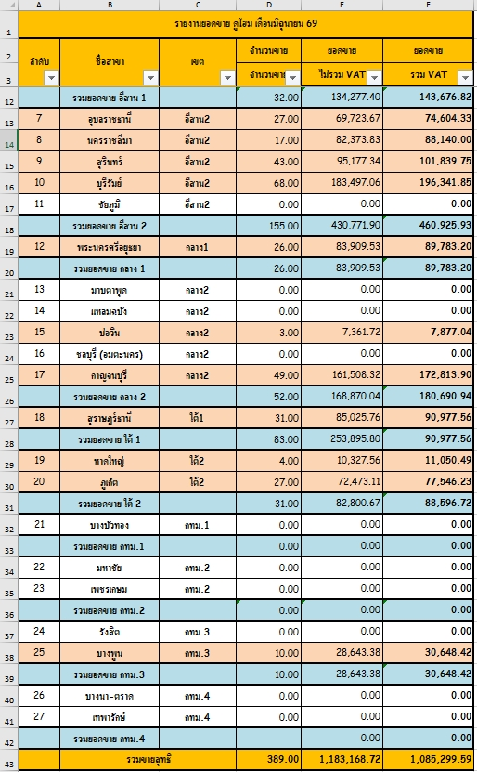
กาญจนบุรี | กลาง2
สุราษฎร์ธานี | ใต้1
หาดใหญ่ | ใต้2
ภูเก็ต | ใต้2
บางบัวทอง | กทม.1
มหาชัย | กทม.2
เพชรเกษม | กทม.2
รังสิต | กทม.3
บางพูน | กทม.3
บางนา-ตราด | กทม.4
เทพารักษ์ | กทม.4

TWD
Store | ชื่อสาขา | เขต | Promte
60027-CRC Thai Watsadu Ltd. Chiang Mai Sansai Branch | BNB เชียงใหม่สันทราย | เหนือ1 | TWD
60923-CRC Thai Watsadu Limited (Lampang Branch) | ลำปาง | เหนือ1 | 1.ลบบรรทัด 1-6
60934-CRC Thai Watsadu Limited (Chiang Mai Branch) | เชียงใหม่ | เหนือ1 | 2.ให้เช็ค sheet : Master ทุกครั้ง (เพราะ Master สามารถเพิ่มได้ตลอด ไม่ว่าจะเพิ่มบรรทัดแรก หรือ บรรทัดสุดท้าย) และ mapping ให้แยก
60958-CRC Thai Watsadu Limited (Chiang Rai Branch) | เชียงราย | เหนือ1 | 2.1 สาขา column c , 2.2 เขต column d , 2.3 Sales Quantity column E , 2.4 Sales Amount และให้ข้อมูลออกมาเป็นแบบนี้
60984-CRC Thai Watsadu Limited (Nan Branch) | น่าน | เหนือ1
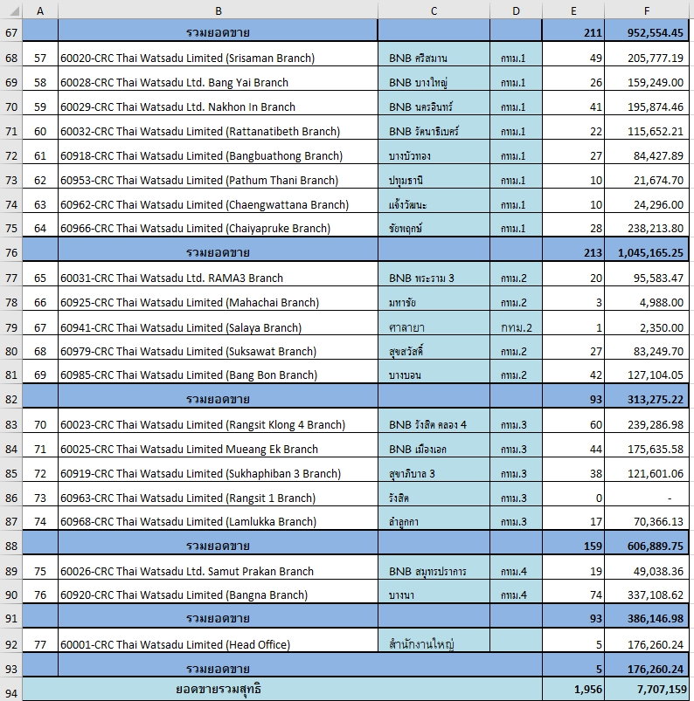
60986-CRC Thai Watsadu Limited (Mae Chan Branch) | แม่จัน | เหนือ1
61600-CRC Thai Watsadu Ltd. Phrae Branch | แพร่ | เหนือ1
60921-CRC Thai Watsadu Limited (Phitsanulok Branch) | พิษณุโลก | เหนือ2
60946-CRC Thai Watsadu Limited (Tak Branch) | ตาก | เหนือ2
60987-CRC Thai Watsadu Limited (Kam Phaeng Phet Branch) | กำแพงเพชร | เหนือ2
60993-CRC Thai Watsadu Ltd. Nakhon Sawan Branch | นครสวรรค์ | เหนือ2
60030-CRC Thai Watsadu Ltd. Udon Thani Kut Sa Branch | BNB อุดรธานีกุดสระ | อีสาน1
60926-CRC Thai Watsadu Limited (Sakon Nakhon Branch) | สกลนคร | อีสาน1
60928-CRC Thai Watsadu Limited (Khon Kaen Branch) | ขอนแก่น | อีสาน1
60944-CRC Thai Watsadu Limited (Mukdahan Branch) | มุกดาหาร | อีสาน1
60947-CRC Thai Watsadu Limited (Udon Thani Branch) | อุดรธานี | อีสาน1
60950-CRC Thai Watsadu Limited (Mittraphap Khon Kaen Branch) | มิตรภาพขอนแก่น | อีสาน1
60951-CRC Thai Watsadu Limited (Nong Bua Lam Phu Branch) | หนองบัวลำภู | อีสาน1
60991-CRC Thai Watsadu Ltd. Loei Branch | เลย | อีสาน1
60922-CRC Thai Watsadu Limited (Surin Branch) | สุรินทร์ | อีสาน2
60924-CRC Thai Watsadu Limited (Buri Ram Branch) | บุรีรัมย์ | อีสาน2
60933-CRC Thai Watsadu Limited (Ubon Ratchathani Branch) | อุบลราชธานี | อีสาน2
60942-CRC Thai Watsadu Limited (Maha Sarakham Branch) | มหาสารคาม | อีสาน2
60970-CRC Thai Watsadu Limited (Nakhon Ratchasima Branch) | นครราชสีมา | อีสาน2
60983-CRC Thai Watsadu Limited (Chaiyaphum Branch) | ชัยภูมิ | อีสาน2
60988-CRC Thai Watsadu Ltd. Nakhon Ratchasima (Hua thale) | นครราชสีมา (หัวทะเล) | อีสาน2
60990-CRC Thai Watsadu Ltd. Si Sa Ket Branch | ศรีสะเกษ | อีสาน2
60992-CRC Thai Watsadu Ltd. Yasothon Branch | ยโสธร | อีสาน2
61601-CRC Thai Watsadu Ltd. Kalasin Branch | กาฬสินธุ์ | อีสาน2
60929-CRC Thai Watsadu Limited (Lop Buri Branch) | ลพบุรี | กลาง1
60932-CRC Thai Watsadu Limited (Chanthaburi Branch) | จันทบุรี | กลาง1
60938-CRC Thai Watsadu Limited (Chachoengsao Branch) | ฉะเชิงเทรา | กลาง1
60939-CRC Thai Watsadu Limited (Rayong Branch) | ระยอง | กลาง1
60952-CRC Thai Watsadu Limited (Saraburi Branch) | สระบุรี | กลาง1
60972-CRC Thai Watsadu Limited (Si Maha Phot Branch) | ศรีมหาโพธิ์ | กลาง1
60973-CRC Thai Watsadu Limited (Ban Chang Branch) | บ้านฉาง | กลาง1
60989-CRC Thai Watsadu Ltd. Chai Nat Branch | ชัยนาท | กลาง1
60994-CRC Thai Watsadu Ltd. Arunyaprathet Branch | อรัญประเทศ | กลาง1
60996-CRC Thai Watsadu Ltd. Klaeng Branch | แกลง จ.ระยอง | กลาง1
60022-CRC Thai Watsadu Limited (Bangsaen Branch) | BNB บางแสน | กลาง2
60930-CRC Thai Watsadu Limited (Cha-am Branch) | ชะอำ | กลาง2
60936-CRC Thai Watsadu Limited (Suphan Buri Branch) | สุพรรณบุรี | กลาง2
60937-CRC Thai Watsadu Limited (Kanchanaburi Branch) | กาญจนบุรี | กลาง2
60954-CRC Thai Watsadu Limited (South Pattaya Branch) | พัทยาใต้ | กลาง2
60956-CRC Thai Watsadu Limited (Chon Buri Branch) | ชลบุรี | กลาง2
60961-CRC Thai Watsadu Limited (Si Racha Branch) | ศรีราชา | กลาง2
60971-CRC Thai Watsadu Limited (Nakhon Pathom Branch) | นครปฐม | กลาง2
60976-CRC Thai Watsadu Limited (Phetchaburi Branch) | เพชรบุรี | กลาง2
60980-CRC Thai Watsadu Limited (Bo Win Branch) | บ่อวิน | กลาง2
60978-CRC Thai Watsadu Limited (Nakhon Si Thammarat Branch) | นครศรีธรรมราช | ใต้1
60016-CRC Thai Watsadu Limited (Phuket Festival Branch) | BNB ภูเก็ต เฟสติวัล | ใต้2
60024-CRC Thai Watsadu Ltd. Phuket (Chalong) Branch | BNB ภูเก็ต(ฉลอง) | ใต้2
60931-CRC Thai Watsadu Limited (Hat Yai Branch) | หาดใหญ่ | ใต้2
60945-CRC Thai Watsadu Limited (Trang Branch) | ตรัง | ใต้2
60955-CRC Thai Watsadu Limited (Phuket Thalang Branch) | ภูเก็ต (ถลาง) | ใต้2
60982-CRC Thai Watsadu Limited (Songkhla Branch) | สงขลา | ใต้2
60020-CRC Thai Watsadu Limited (Srisaman Branch) | BNB ศรีสมาน | กทม.1
60028-CRC Thai Watsadu Ltd. Bang Yai Branch | BNB บางใหญ่ | กทม.1
60029-CRC Thai Watsadu Ltd. Nakhon In Branch | BNB นครอินทร์ | กทม.1
60032-CRC Thai Watsadu Limited (Rattanatibeth Branch) | BNB รัตนาธิเบศร์ | กทม.1
60918-CRC Thai Watsadu Limited (Bangbuathong Branch) | บางบัวทอง | กทม.1
60953-CRC Thai Watsadu Limited (Pathum Thani Branch) | ปทุมธานี | กทม.1
60962-CRC Thai Watsadu Limited (Chaengwattana Branch) | แจ้งวัฒนะ | กทม.1
60966-CRC Thai Watsadu Limited (Chaiyapruke Branch) | ชัยพฤกษ์ | กทม.1
60031-CRC Thai Watsadu Ltd. RAMA3 Branch | BNB พระราม 3 | กทม.2
60925-CRC Thai Watsadu Limited (Mahachai Branch) | มหาชัย | กทม.2
60941-CRC Thai Watsadu Limited (Salaya Branch) | ศาลายา | กทม.2
60979-CRC Thai Watsadu Limited (Suksawat Branch) | สุขสวัสดิ์ | กทม.2
60985-CRC Thai Watsadu Limited (Bang Bon Branch) | บางบอน | กทม.2
60023-CRC Thai Watsadu Limited (Rangsit Klong 4 Branch) | BNB รังสิต คลอง 4 | กทม.3
60025-CRC Thai Watsadu Limited Mueang Ek Branch | BNB เมืองเอก | กทม.3
60919-CRC Thai Watsadu Limited (Sukhaphiban 3 Branch) | สุขาภิบาล 3 | กทม.3
60963-CRC Thai Watsadu Limited (Rangsit 1 Branch) | รังสิต | กทม.3
60968-CRC Thai Watsadu Limited (Lamlukka Branch) | ลำลูกกา | กทม.3
60026-CRC Thai Watsadu Ltd. Samut Prakan Branch | BNB สมุทรปราการ | กทม.4
60920-CRC Thai Watsadu Limited (Bangna Branch) | บางนา | กทม.4
60001-CRC Thai Watsadu Limited (Head Office) | สำนักงานใหญ่
60927-CRC Thai Watsadu Limited (Surat Thani Branch) | สุราษฎร์ธานี | ใต้1
60960-CRC Thai Watsadu Limited (Nawamin Branch) | นวมินทร์ | กทม.3
60964-CRC Thai Watsadu Limited (Thai Watsadu RAMA2 Branch) | ไทวัสดุ พระราม2 | กทม.2
60975-CRC Thai Watsadu Limited (Pak Chong Branch) | ปากช่อง | อีสาน2
60981-CRC Thai Watsadu Limited (Ayutthaya Branch) | อยุธยา | กลาง1
60995-CRC Thai Watsadu Ltd. Sa Kaeo Branch | สระแก้ว | กลาง1
61602-CRC Thai Watsadu Ltd. Nakhon Nayok Branch | นครนายก | กลาง1
61604-CRC Thai Watsadu Ltd. Ratchaburi Br | ราชบุรี | กลาง2

Homepro
ชื่อสาขา | เขต | Promte
M012 -เมกาโฮม-เชียงราย | เหนือ1 | Homepro
M022 -เมกาโฮม-เชียงใหม่ | เหนือ1 | 1.ในไฟล์จะมี 3 sheet คือ 500700 , 1569 , Master
S012 - CMI-เชียงใหม่ | เหนือ1 | 2.ใน sheet 500700 และ 1569 จะเป็นยอดขาย
S032 - CMH-เชียงใหม่-หางดง | เหนือ1 | 3.ให้ทำ1 mapping สาขากับ sheet : master โดย column F บรรทัด 2 เป็นต้นไป 4 digit แรกให้ mapping กับ sheet master ยกตัวอย่างใน sheet 500700 M012 - M012 ใน sheet : Master = M012 -เมกาโฮม-เชียงราย และ เขต เหนือ 1
S060 - PHE-แพร่ | เหนือ1 | 4.ในบรรทัดที่ 3 จะเป็น billing qty กับ billing amount บรรทัดสุดท้าย จะเป็นยอด sum ให้ดึงมา stampด้วย
S065 - CRI-เชียงราย | เหนือ1 | 5.ทำแบบนี้ทั้ง sheet 500700 และ 1569 และสุดท้ายให้ผลลัพท์สร้าง sheet ใหม่และ รูปแบบหน้าตาแบบนี้
S067 - LPG-ลำปาง | เหนือ1
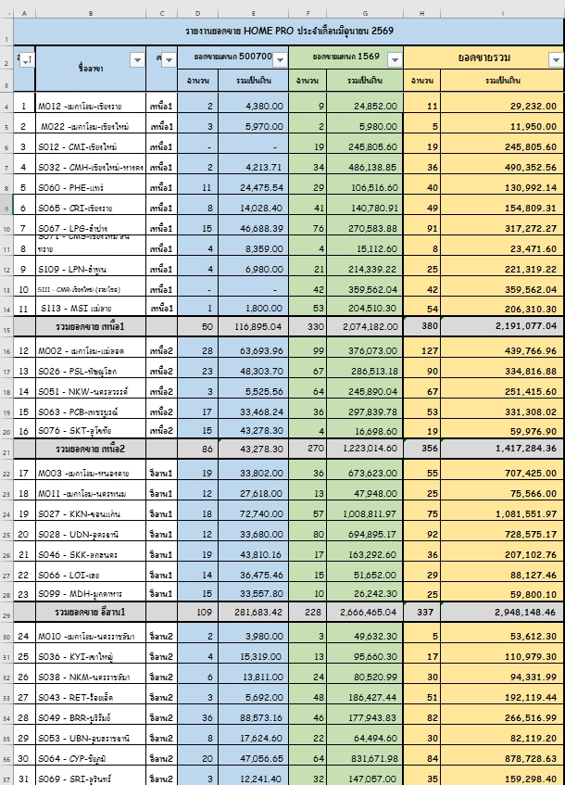
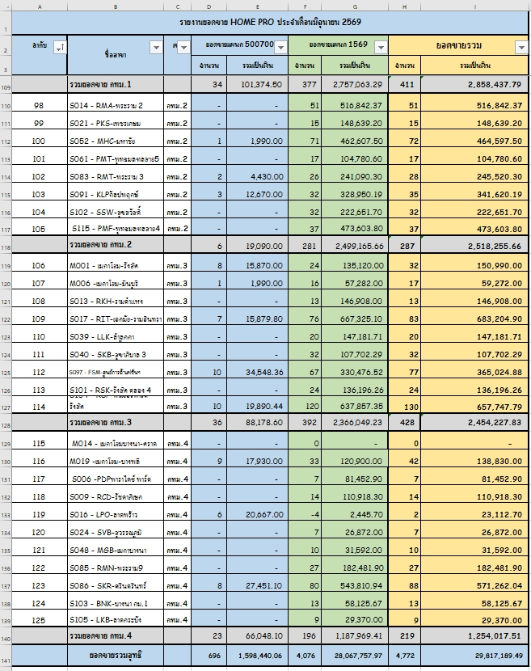
S071 - CMS-เชียงใหม่ สันทราย | เหนือ1
S109 - LPN-ลำพูน | เหนือ1
S111 - CMR-เชียงใหม่ (รวมโชค) | เหนือ1
S113 - MSI แม่สาย | เหนือ1
M002 - เมกาโฮม-แม่สอด | เหนือ2
S026 - PSL-พิษณุโลก | เหนือ2
S051 - NKW-นครสวรรค์ | เหนือ2
S063 - PCB-เพชรบูรณ์ | เหนือ2
S076 - SKT-สุโขทัย | เหนือ2
M003 -เมกาโฮม-หนองคาย | อีสาน1
M011 -เมกาโฮม-นครพนม | อีสาน1
S027 - KKN-ขอนแก่น | อีสาน1
S028 - UDN-อุดรธานี | อีสาน1
S046 - SKK-สกลนคร | อีสาน1
S066 - LOI-เลย | อีสาน1
S099 - MDH-มุกดาหาร | อีสาน1
M010 -เมกาโฮม-นครราชสีมา | อีสาน2
S036 - KYI-เขาใหญ่ | อีสาน2
S038 - NKM-นครราชสีมา | อีสาน2
S043 - RET-ร้อยเอ็ด | อีสาน2
S049 - BRR-บุรีรัมย์ | อีสาน2
S053 - UBN-อุบลราชธานี | อีสาน2 | วิธีการทำคือ
S064 - CYP-ชัยภูมิ | อีสาน2 | ให้พี่ไก่ดาวโหลดยอดขาย 500700 และ 1569 ให้เอาข้อมูล 2 ไฟล์มาอยู่ในไฟล์เดียวกันแยกเป็น 2 sheet ตั้งชื่อ 500700 และ 1569
S069 - SRI-สุรินทร์ | อีสาน2
S072 - HTL-หัวทะเล | อีสาน2
S603 - L03เทอมินอล 21 โคราช-โฮมลีฟวิ่ง | อีสาน2
M005 -เมกาโฮม-กบินทร์บุรี | กลาง1
M007 -เมกาโฮม-อรัญประเทศ | กลาง1
M008 - เมกาโฮม-โรจนะ | กลาง1
M013 - เมกาโฮม-บ้านฉาง | กลาง1
M016 -เมกาโฮม-ฉะเชิงเทรา | กลาง1
S031 - RYG-ระยอง | กลาง1
S033 - AYY-อยุธยา | กลาง1
S042 - CCS-ฉะเชิงเทรา | กลาง1
S045 - LBR-ลพบุรี | กลาง1
S055 - CTR-จันทบุรี | กลาง1
S057 - PCR-ปราจีนบุรี | กลาง1
S062 - SRR-สระบุรี | กลาง1
S110 - RYT-ระยอง(ทับมา) | กลาง1
M004 -เมกาโฮม-บ่อวิน | กลาง2
M015-เมกาโฮม-พัทยา | กลาง2
M021 -เมกาโฮม-นครปฐม | กลาง2
M023 -เมกาโฮม บางแสน | กลาง2
M024 -เมกาโฮม-ปลวกแดง | กลาง2
S018 - PTY-พัทยา | กลาง2
S023 - HHN-หัวหิน | กลาง2
S030 - CBR-ชลบุรี | กลาง2
S037 - NKT-นครปฐม | กลาง2
S044 - SPR-สุพรรณบุรี | กลาง2
S054 - RBR-ราชบุรี | กลาง2
S059 - KCR-กาญจนบุรี | กลาง2
S073 - SRC-ศรีราชา | กลาง2
S075 - PYN-พัทยาเหนือ | กลาง2
S077 - SMK-สมุทรสงคราม | กลาง2
S078 - PBR- เพชรบุรี | กลาง2
S081 - AMT-ชลบุรีอมตะ | กลาง2
S084 - BSR-บางเสร่ | กลาง2
S116 - LCB -แหลมฉบัง | กลาง2
M017 - เมกาโฮม-สุราษฎร์ธานี | ใต้1
M025 -เมกาโฮม ทุ่งสง | ใต้1
M026 -เมกาโฮม-เวียงสระ(สุราษฎร์) | ใต้1
S025 - SMI-สมุย | ใต้1
S041 - NKR-นครศรีธรรมราช | ใต้1
S056 - CPN-ชุมพร | ใต้1
S058 - SRT-สุราษฎร์เลี่ยงเมือง | ใต้1
S068 - PCK-ประจวบคีรีขันธ์ | ใต้1
S114 - PNN พะงัน | ใต้1
S117 - SMC -สมุย (เฉวง) | ใต้1
M009 -เมกาโฮม-หาดใหญ่ | ใต้2
S011 - PKT-ภูเก็ต | ใต้2
S020 - HYI-หาดใหญ่ | ใต้2
S034 - KBI-กระบี่ | ใต้2
S035 - PKC-ภูเก็ตฉลอง | ใต้2
S047 - TRG-ตรัง | ใต้2
S050 - HYK-หาดใหญ่กาญจนวนิช | ใต้2
S074 - PKL-ภูเก็ตถลาง | ใต้2
S079 - PTL-พัทลุง | ใต้2
S108 - PKF ภูเก็ต(เจ้าฟ้า) | ใต้2
S112 - PKYภูเก็ต (เชิงทะเล) | ใต้2
S604 - L04เกาะลันตา | ใต้2
M018 -เมกาโฮม-รัตนาธิเบศร์ | กทม.1
M020 -เมกาโฮม-ติวานนท์ | กทม.1
S015 - PCC-ประชาชื่น | กทม.1
S019 - CWN-แจ้งวัฒนะ | กทม.1
S022 - RJP-ราชพฤกษ์ | กทม.1
S082 - CYK-ชัยพฤกษ์ | กทม.1
S098 - CRW-จรัญสนิทวงศ์ | กทม.1
S106 - SCB-ซีคอน บางแค | กทม.1
S107 - BBT-บางบัวทอง | กทม.1
S888 - ECM-อีคอมเมิร์ช | กทม.1
S014 - RMA-พระราม 2 | กทม.2
S021 - PKS-เพชรเกษม | กทม.2
S052 - MHC-มหาชัย | กทม.2
S061 - PMT-พุทธมลฑลสาย5 | กทม.2
S083 - RMT-พระราม 3 | กทม.2
S091 - KLPกัลปพฤกษ์ | กทม.2
S102 - SSW-สุขสวัสดิ์ | กทม.2
S115 - PMF-พุทธมลฑลสาย4 | กทม.2
M001 - เมกาโฮม-รังสิต | กทม.3
M006 -เมกาโฮม-มีนบุรี | กทม.3
S013 - RKH-รามคำแหง | กทม.3
S017 - RIT-เอกมัย-รามอินทรา | กทม.3
S039 - LLK-ลำลูกกา | กทม.3
S040 - SKB-สุขาภิบาล 3 | กทม.3
S097 - FSM-ศูนย์การค้าแฟชั่นฯ | กทม.3
S101 - RSK-รังสิต คลอง 4 | กทม.3
S104 - RSP-ฟิวเจอร์พาร์ค รังสิต | กทม.3
M014 - เมกาโฮมบางนา-ตราด | กทม.4
M019 -เมกาโฮม-บางพลี | กทม.4
S006 -PDPพาราไดซ์ พาร์ค | กทม.4
S009 - RCD-รัชดาภิเษก | กทม.4
S016 - LPO-ลาดพร้าว | กทม.4
S024 - SVB-สุวรรณภูมิ | กทม.4
S048 - MGB-เมกาบางนา | กทม.4
S085 - RMN-พระราม9 | กทม.4
S086 - SKR-ศรีนครินทร์ | กทม.4
S103 - BNK-บางนา กม.1 | กทม.4
S105 - LKB-ลาดกระบัง | กทม.4
M888 - บมจ. โฮมโปรดักส์ เซ็นเตอร์ | สำนักงานใหญ่
S118- PKA สาขาภูเก็ต (อนุสาวรีย์) | ใต้2
M710-สาขารังสิต-ปทุมธานี | กทม.3

GlobalHouse
รหัสสาขา | ชื่อสาขา | ชื่อสาขา | เขต | Promte
GH-104 | WK | เวียงกุมกาม | เหนือ1 | GB
GH-124 | LG | ลำปาง | เหนือ1 | 1.ให้ทำการ mapping ชื่อสาขา , เขต กับ sheet : Master | ให้ลบจนเหลือ เดือนที่จะใช้งาน
GH-125 | PR | แพร่ | เหนือ1 | 2.และให้ทำหน้าตารายงานแบบนี้
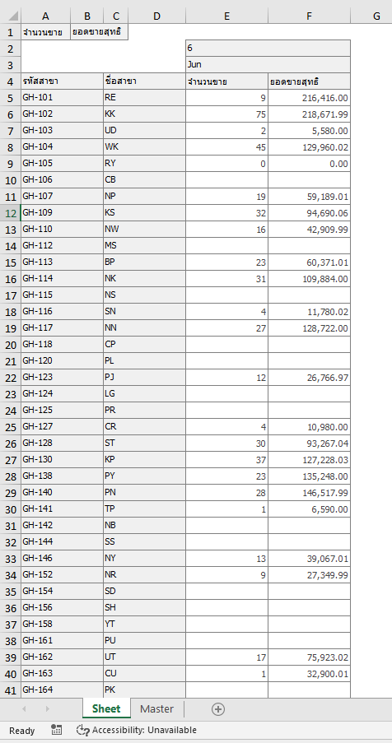
GH-127 | CR | เชียงราย | เหนือ1
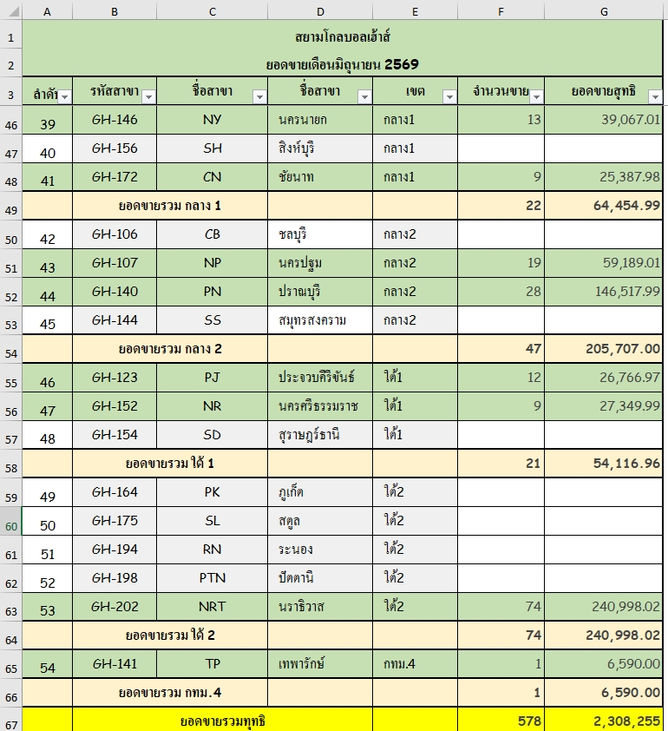
GH-138 | PY | พะเยา | เหนือ1
GH-162 | UT | อุตรดิตถ์ | เหนือ1
GH-166 | MAS | แม่สาย | เหนือ1
GH-173 | FAN | ฝาง | เหนือ1
GH-110 | NW | นครสวรรค์ | เหนือ2
GH-120 | PL | พิษณุโลก | เหนือ2
GH-128 | ST | สุโขทัย | เหนือ2
GH-130 | KP | กำแพงเพชร | เหนือ2
GH-192 | PI | พิจิตร | เหนือ2
GH-199 | LTY | ลาดยาว | เหนือ2
GH-102 | KK | ขอนแก่น | อีสาน1
GH-103 | UD | อุดรธานี | อีสาน1
GH-113 | BP | บ้านไผ่ | อีสาน1
GH-114 | NK | หนองคาย | อีสาน1
GH-116 | SN | สกลนคร | อีสาน1
GH-117 | NN | นครพนม | อีสาน1
GH-142 | NB | หนองบัวลำภู | อีสาน1
GH-163 | CU | ชุมแพ | อีสาน1
GH-168 | PO | พังโคน | อีสาน1
GH-101 | RE | ร้อยเอ็ด | อีสาน2
GH-109 | KS | กาฬสินธุ์ | อีสาน2
GH-112 | MS | มหาสารคาม | อีสาน2
GH-115 | NS | นครราชสีมา | อีสาน2
GH-118 | CP | ชัยภูมิ | อีสาน2
GH-158 | YT | ยโสธร | อีสาน2
GH-171 | CI | โชคชัย | อีสาน2
GH-174 | DKT | ด่านขุนทด | อีสาน2
GH-176 | DUD | เดชอุดม | อีสาน2
GH-177 | KTL | กันทรลักษณ์ | อีสาน2
GH-186 | KCN | กุฉินารายณ์ | อีสาน2
GH-195 | POT | โพนทอง(ร้อยเอ็ด) | อีสาน2
GH-201 | PMI | พิมาย | อีสาน2
GH-207 | LPM | ลำปลายมาศ | อีสาน2
GH-105 | RY | ระยอง | กลาง1
GH-146 | NY | นครนายก | กลาง1
GH-156 | SH | สิงห์บุรี | กลาง1
GH-172 | CN | ชัยนาท | กลาง1
GH-106 | CB | ชลบุรี | กลาง2
GH-107 | NP | นครปฐม | กลาง2
GH-140 | PN | ปราณบุรี | กลาง2
GH-144 | SS | สมุทรสงคราม | กลาง2
GH-123 | PJ | ประจวบคีรีขันธ์ | ใต้1
GH-152 | NR | นครศรีธรรมราช | ใต้1
GH-154 | SD | สุราษฎร์ธานี | ใต้1
GH-164 | PK | ภูเก็ต | ใต้2
GH-175 | SL | สตูล | ใต้2
GH-194 | RN | ระนอง | ใต้2
GH-198 | PTN | ปัตตานี | ใต้2
GH-202 | NRT | นราธิวาส | ใต้2
GH-141 | TP | เทพารักษ์ | กทม.4
GH-161 | PU | พัทลุง | ใต้2
GH-187 | SMI | สมุย | ใต้1
GH-179 | SAN | ไทรน้อย | กทม.1

